Specifikace
 | VZ PP II 40
 | Příloha č. 1 Výzvy - Technická a množstevní specifikace

Číslo | Název předmětu | CPV kód | Požadavky na provedení (specifikace)* |  | Požadovaný počet kusů (ks) | Maximální přípustná jednotková cena (1 ks) bez DPH | Jednotková cena (1 ks) bez DPH | výše DPH (v Kč) | Jednotková cena (1 ks) včetně DPH | Celková cena za položku bez DPH | výše DPH (v Kč) | Celková cena za položku vč. DPH | Ilustrační obrázek
1 | Poznámkový zápisník s gumičkou | Informační a propagační výrobky - 39294100-0 Poznámkové bloky - 22816100-4 | Poznámkový blok A5 s tvrdou vazbou s gumičkou: Formát: A5, linkovaný, 200 stran Obal zápisníku: barva béžová (korková), potisk logem KPBI dle přílohy (u tohoto produktu celý potisk v černé barvě) na přední straně zápisníku 15 cm2 Technologie potisku: tampontisk - U rozměrových, objemových, váhových a výkonnostních parametrů umožňuje zadavatel max. odchylku v intervalu +- 10 %, tato podmínka platí pro minimální rozměr, maximální rozměr není omezen |  | 126 | 140.00 Kč |  | - Kč | - Kč | - Kč | - Kč | - Kč | 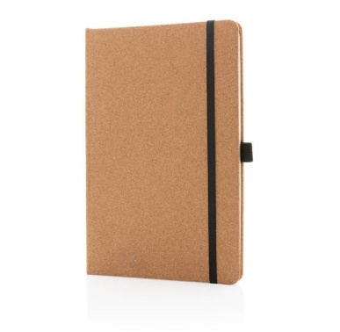
2 | Dřevěná tužka s gumou | Informační a propagační výrobky - 39294100-0 Tužky 30192130-1 | Dřevěná tužka s gumou: - Velikost: 19x 0,7 cm (max. odchylka v intervalu +- 10 %) - Barva bílá s potiskem logo KPBI dle náhledu - Technologie potisku: tampontisk |  | 420 | 10.00 Kč |  | - Kč | - Kč | - Kč | - Kč | - Kč | 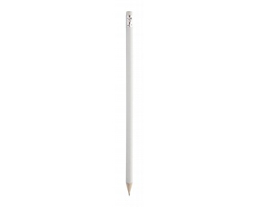
3 | Kuličkové pero | Informační a propagační výrobky - 39294100-0 Kuličková pera 30192121-5 | Kovové kuličkové pero "slim touch": Modrá náplň, funkce touch pen, Barva: bílá s potiskem logo KPBI dle náhledu Technologie potisku: tamponový potisk |  | 420 | 17.00 Kč |  | - Kč | - Kč | - Kč | - Kč | - Kč | 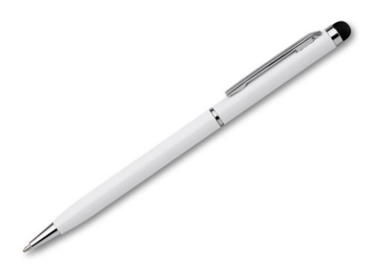
4 | Flash disk 128 GB | Informační a propagační výrobky - 39294100-0 Flash paměť 30234600-4 | Kovový USB Flash disk: - Kapacita 128 GB, rozhraní 2.0 - Rozměr 3,5x0,5x1,2 cm (+- 10%) - Barva: saténově stříbrná - Potisk: logo KPBI dle náhledu - Technololgie potisku: laserové gravírání |  | 70 | 250.00 Kč |  | - Kč | - Kč | - Kč | - Kč | - Kč | 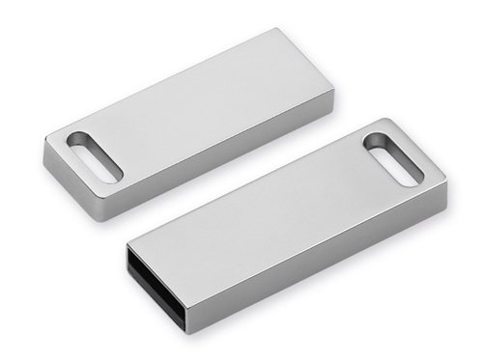
5 | Bavlněná nákupní taška | Informační a propagační výrobky - 39294100-0 Pytlíky a tašky 18930000-7 | Bavlněná nákupní taška přes rameno: Materiál: 100g/m2, bavlna, barva tmavě modrá Rozměr: 39x41cm Potisk: logo KPBI na přední straně tašky o délce loga 15 cm - U rozměrových, objemových, váhových a výkonnostních parametrů umožňuje zadavatel max. odchylku v intervalu +- 10 %, tato podmínka platí pro minimální rozměr, maximální rozměr není omezen; |  | 210 | 60.00 Kč |  | - Kč | - Kč | - Kč | - Kč | - Kč | 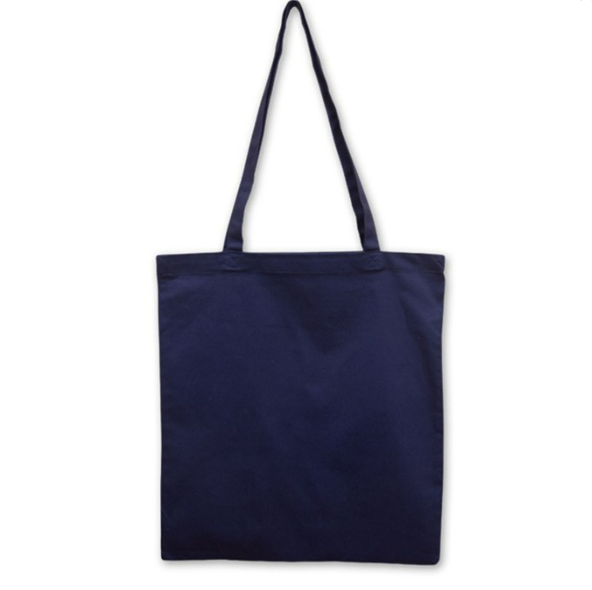
6 | Termoska | Informační a propagační výrobky - 39294100-0 | Nerezová termoska bílá - Objem: 500 ml - Barva: bílá - Dvojitá stěna - Potisk: logo KPBI, na přední straně - Technologie potisku: tamponový potisk, logo KPBI |  | 70 | 300.00 Kč |  | - Kč | - Kč | - Kč | - Kč | - Kč | 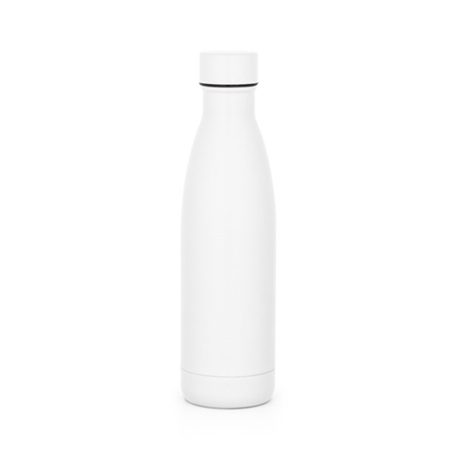
CELKOVÁ NABÍDKOVÁ CENA (za všechny položky) |  |  | bez DPH | - Kč | podpis dodavatele
 |  |  | výše DPH | - Kč
 |  |  | s DPH | - Kč | Výše uvedeným podpisem současně čestně prohlašuji, že se nezměnily údaje rozhodné pro posouzení splnění kvalifikace obsažené v dokladech, které má zadavatel k dispozici (pozn. Splnění kvalifikace bylo ke dni podání žádosti o zařazení do dynamického nákupního systému doloženo doklady v rozsahu stanoveném v bodě 6. Požadavky na prokázání kvalifikace dodavatelů – Zadávací podmínky na nadlimitní veřejnou zakázku pro zavedení dynamického nákupního systému „Dynamický nákupní systém na nákup propagačních předmětů II“ ze dne 6. 10. 2023).

* | Zadavatel požaduje před zadáním předmětů do výroby zaslat jejich grafický návrh (včetně log) k odsouhlasení.
** | Zadavatel upozorňuje, že se jedná o cenu (včetně potisku), která nesmí být překročena. V případě překročení maximálně přípustné jednotkové ceny bude nabídka takového účastníka zadávacího řízení vyřazena a účastník zadávacího řízení vyloučen ze zadávacího řízení.

